World Equity
SRI WORLD EQUITY

CHARAKTERISTIKA FONDU
STRUKTURA FONDU

2,70% hotovost | 2.70%
6,40% komunikační služby | 6.40%
15,30% finanční služby | 15.30%
8,20% průmysl | 8.20%
7,90% spotřeba - cyklická | 7.90%
11,30% zdravotnictví | 11.30%
10,20% spotřeba - necyklická | 10.20%
23,60% informační technologie | 23.60%
14,40% ostatní | 14.40%
Název fondu: | SRI WORLD EQUITY

AKCIOVÝ FOND
Investiční manažer: | Generali Investments Partners S.p.A.
Hodnota fondu: | 780,10 mEUR
Počátek obchodování: | 2006-07-26
Investiční cíl: Cílem fondu je překonat jeho benchmark (kterým je MSCI World – Net Total Return Index). Fond investuje především do akcií společností s velkou tržní kapitalizací. Dále může investovat do hotovosti, krátkodobých dluhových instrumentů a dluhopisů. Fond může používat finanční nástroje a deriváty pro zajišťovací účely, pro efektivní správu portfolia a pro investiční účely.

POPLATKY GENERALI ČESKÁ POJIŠŤOVNA A.S.*
TOP 10
GENERALI INVESTMENTS LUXEMBOURG SA
Rozdíl mezi nákupním a prodejním kurzem podílových jednotek: | Běžné/jednorázové pojistné: 5 %/0 % Mimořádné pojistné 2% resp. 3 %** | Společnost |  |  | % v portfoliu | Sektor
Částečný odkup: | 0,25 % z odkoupené částky, minimálně však 50 Kč a maximálně 500 Kč | Apple Inc. (AAPL UW) |  |  | 5.20 | informační technologie
Poplatky za přemístění: | V každém poj. roce 2 zdarma, jinak 0,25 % akt. hodnoty přemístěných jednotek, min. 50 Kč a max. 500 Kč. | Microsoft Corp (MSFT UW) |  |  | 4.30 | informační technologie
Poplatky za správu fondu***: | 2 % p.a. | Alphabet Inc-CL A (GOOGL UW) |  |  | 1.54 | komunikační služby
* výtah ze sazebníku poplatků k IŽP týkající se fondů, v případě rozdílů platí sazebník poplatků |  | TESLA INC (TSLA UW) |  |  | 1.46 | spotřeba - necyklická
** závisí na produktu *** náklady za správu fondu jsou započtené v NAV (t.j. v kurzu) |  | EXXON MOBIL CORP (XOM UN) |  |  | 1.23 | energie
KOMENTÁŘ K TRHU
KOMENTÁR TRHU
KOMENTÁŘ TRHU
KOMENTÁŘ TRHU
VÝKONNOST FONDU
 |  | ALPHABET INC-CL C (GOOG UW) |  |  | 1.20 | komunikační služby
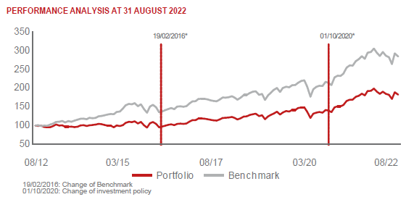 |  | CHEVRON CORP (CVX UN) |  |  | 1.00 | energie
 |  | TORONTO-DOMINION BANK (TD CT) |  |  | 0.85 | finanční služby
 |  | PEPSICO INC (PEP UW) |  |  | 0.85 | spotřeba - cyklická
 |  | NVIDIA CORP (NVDA UW) |  |  | 0.84 | informační technologie

STATISTIKY
 |  | STD | IR | TE | Rating Morningstar(4) |  | Quartile Morn.
 |  | 15.23% | -0.97% | 1.36% | x |  | x
 |  | (1) Standard Deviation (Směrodatná odchylka): míra rizika, volatilita výkonnosti fondu. (2) Information Ratio (Informační poměr): poměr průměrně dosaženého výnosu oproti odchylce od indexu. (3) Tracking Error: směrodatná odchylka rozdílu výkonnosti fondu

VÝKONNOST (EUR)

 |  | 1 měsíc (%) | YTD (%) |  | 1 rok (%) | od počátku (%)
SRI WORLD EQUITY (ISIN: LU0260158042) |  | 0.75 | -4.22 |  | -1.29 | 53.57
Benchmark * |  | -2.84 | -7.02 |  | -0.30 | -
Excess Return |  | 3.59 | 2.80 |  | -0.99 | NA
Srpen 2022
* MSCI World – Net Total Return Index
Hodnota investice do podílových fondů může růst, klesat nebo stagnovat podle situace na finančních trzích. Minulé výnosy nejsou zárukou výnosů v budoucnu.

